Планограмма
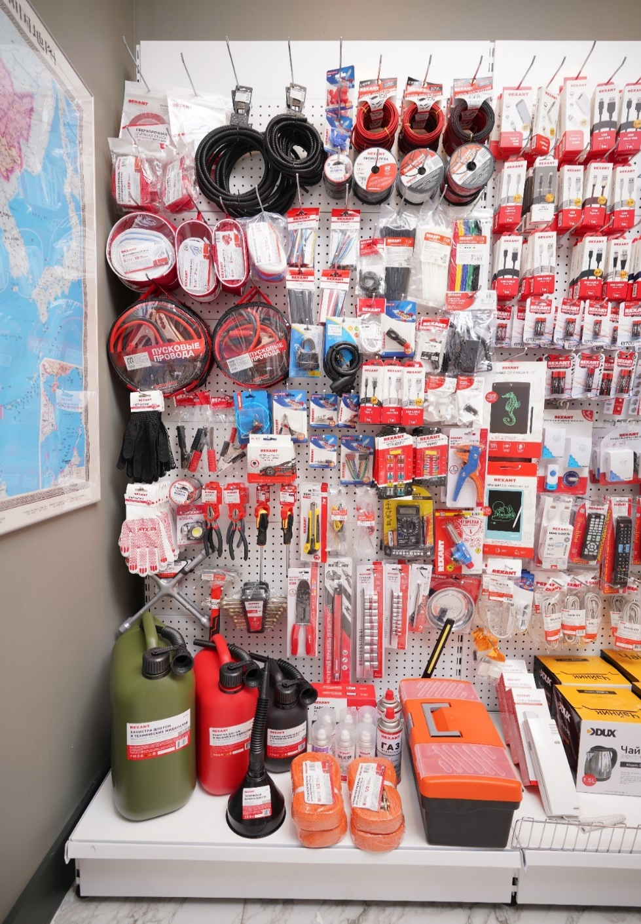
7.1 Планограмма. Все для жизни - Авто
Тип Крючка: крючок для перфорации одинарный
№ п/п | 1. | 2. | 3. | 4. | 5. | 6. | 7. | 8. | 9. | 10. | 11. | 12. | Крючки, кол-во
1 | 09-6512 | 09-6006 | 15-1005 | 15-0705 | 06-0426-А | 01-6108-3-05 | 01-6104-3-10 | 01-6103-3-20 |  |  |  |  | 8
 | 2 шт | 2 шт | 2 шт | 2 шт | 2 шт | 3 шт | 3 шт | 3 шт
 |  |  |  |  | 06-0427-А |  |  |  |  |  |  |  | 1
 |  |  |  |  | 2 шт
2 | 80-0246 | 80-0244 |  |  | 09-2916 | 01-6526 | 01-6501 | 01-6514 |  |  |  |  | 6
 | 2 шт | 2 шт |  |  | 5 шт | 1 шт | 1 шт | 1 шт
3 | 80-0230 | 80-0229 | 80-0228 | 80-0223 | 29-0102 | 29-0104 | 18-4071 | 07-0201 | 07-0200 | 07-7210 |  |  | 10
 | 2 шт | 2 шт | 2 шт | 2 шт | 3 шт | 3 шт | 3 шт | 3 шт | 3 шт | 3 шт
 |  |  |  |  | 29-0107 | 29-0102 |  |  |  |  |  |  | 2
 |  |  |  |  | 3 шт | 3 шт
4 | 80-2028 | 80-2027 | 79-0115 | 79-0306 | 18-4070 | 06-0121-С | 16-0205 | 16-0225 |  |  |  |  | 8
 | 2 шт | 2 шт | 2 шт | 2 шт | 3 шт | 3 шт | 5 шт | 3 шт
5 | 09-0202-1 | 16-0020-9 | 16-0019-1-9 | 16-0015-02 | 06-0146-С2 | 06-0144-А2 | 06-0143-А2 | 18-1896 | 18-4269 | 18-7057 | 18-1189 | 18-1920 | 12
 | 10 шт | 3 шт | 3 шт | 2 шт | 3 шт | 3 шт | 3 шт | 3 шт | 3 шт | 3 шт | 3 шт | 3 шт
6 |  |  |  | 34-0503 | 06-0122-А | 06-0127-С | 80-7022 | 80-7021 | 12-4001 |  |  |  | 6
 |  |  |  | 3 шт | 3 шт | 2 шт | 8 шт | 8 шт | 2 шт
7 | 09-0202-2 | 09-2906 | 12-4611-1 | 12-4614-1 | 12-4728 | 12-4722 | 12-4901 | 16-0102 | 16-0101 | 13-3012 | 12-0019 |  | 11
 | 10 шт | 5 шт | 2 шт | 2 шт | 2 шт | 2 шт | 2 шт | 3 шт | 3 шт | 2 шт | 2 шт
 |  | 75-701 |  |  |  |  |  |  |  |  |  |  | 1
 |  | 2 шт
8 | 12-5881 | 12-8113 | 12-5842-2 | 12-3033 | 12-4841 | 12-8306 | 12-8316 | 12-4811 | 12-4852 |  |  |  | 9
 | 2 шт | 2 шт | 2 шт | 2 шт | 2 шт | 2 шт | 2 шт | 2 шт | 2 шт
9 | 80-0206 | 80-0202 | 80-0207 | 80-2036 |  |  | 09-1414 | 75-724 | 12-5001-4 | ПОЛКА
 | 1 шт | 1 шт | 1 шт | 1 шт |  |  | 2 шт | 1 шт | 1 шт
 |  | 80-0210 |  | 85-0009 | 85-0008 | 85-0010
 |  | 1 шт |  | 2 шт | 2 шт | 2 шт
 |  |  |  | 80-0243 | 80-0242
 |  |  |  | 2 шт | 2 шт
Итого крючков |  |  |  |  |  |  |  |  |  |  |  |  | 74

